Sheet1
ゲームサマリ
タイトル | ガイスター
ゲーム詳細 ・発祥地 ・プレイ人数 ・ゲームテーマ | 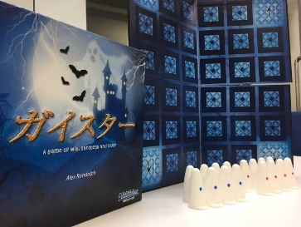 ・ドイツ発祥 ・2人用ボードゲーム ・ガイスターはドイツ語で幽霊、幽霊がモチーフの心理戦要素の強い対戦ゲーム
使うもの 準備 | 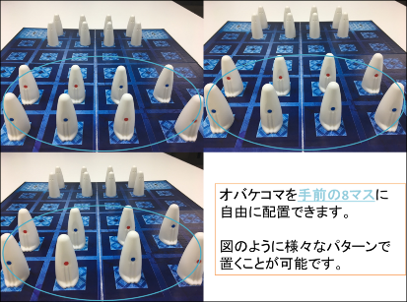 ・使うもの 自分のオバケをコマとして使う 青印のコマをいいオバケ×4 赤印のコマを悪いオバケ×4 計8コマ コマを置くボード ・準備 ガイスターには青いオバケと赤いオバケの二つのコマがあります。 各プレイヤーは、青いオバケと赤いオバケのコマをそれぞれ4つずつ取ってください。 各プレイヤーは、自分の8つのオバケコマ(青４つ 赤４つ)を相手プレイヤーに見えないように配置します。 画像のように、指定の場所にあれば置き方は自由です。
ゲームルール | 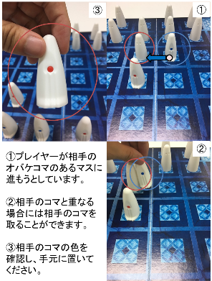 将棋のようなターン制で交互に自分のコマを動かしていきます。 コマを動かせるのは上下左右の4方向に1歩ずつです。 相手のオバケに重なると、将棋やチェスように相手のコマをとることができます。ただ、取ったあとのコマは、自分の戦力として活用できません。
勝敗条件 | ゲームの勝利条件は、以下の3種類のいずれか。 相手の「良いオバケ」を全部取る。 自分の「悪いオバケ」が全部相手に取られる。 自分の「良いオバケ」のひとつを相手側脱出口から外に出す。

